주문서
PURCHASE ORDER
주 문 서 |  |  |  |  | Migun Techno World 2cha #A 204. Techno 2-ro 187,
 |  |  |  |  | Yuseong-gu, Daejeon, Korea 34025
 |  |  |  |  | TEL : 82-42-721-0721 |  | C.P : 010-3188-3265
 |  |  |  |  | FAX : 82-42-721-0722
 |  |  |  |  | Contact to : Kichong Kang |  | E-mail : davidkang@inlct.com
P/O-No |  | TO-PO-26-261 |  |  | Date | 2026-08-25
Payment Terms |  | 익월말 현금 결제 조건 |  |  | Destination | KOREA
Reference NO.(품의번호) |  |  |  |  | Maker
Amount |  | ₩400,000 |  |  | Shipper | (주)태성테크
No | DESCRIPTION |  | QUANTITY |  | UNIT PRICE | AMOUNT | DEL'Y DATE | REMARK
1 | O-box 밀링 작업 |  | 20 | pc | ₩20,000 | ₩400,000 |  | 견적 내역

 |  |  |  |  |  | ₩400,000 | 부가세별도

 | Quantity indicated in the schedule must be delivered to destination on dates indicated.
 | 상기와 같이 주문하오니 납기 준수하여 납품하여 주시기 바랍니다.

 | Accepted by : | (주)태성테크 |  |  | Issued by : InLC Technology
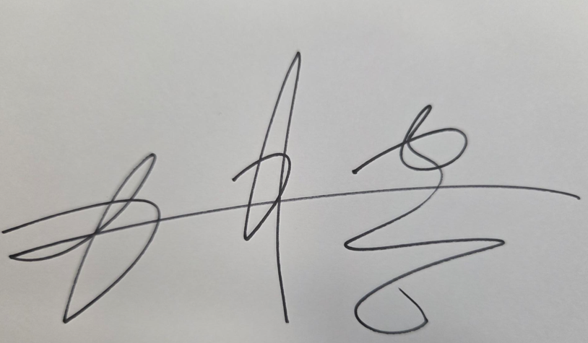

 |  |  |  |  |  |  | QF-741-2 Rev 0

발주서 표준거래조건

General Terms and Conditions of Purchase
InLC Technology Inc. (주식회사 인엘씨테크놀러지)
본 거래조건은 InLC Technology Inc.(이하 "구매자")가 발행하는 발주서(이하 "PO")에 첨부·적용되며, 공급자가 PO를 접수한 후 ① 주문확인서 발급, ② 제조 착수, ③ 납품 중 어느 하나의 행위를 한 때에 본 조건을 포함한 개별계약이 성립한 것으로 본다.
제1조 (목적 및 적용범위)
본 조건은 구매자가 공급자에게 발주하는 모든 물품·부품의 구매거래에 공통으로 적용된다. PO에 별도 명시가 있는 경우 그에 따른다.
제2조 (계약의 성립 및 합의 간주)
구매자의 PO는 청약으로, 공급자의 주문확인·제조 착수 또는 출하 중 먼저 발생한 행위는 승낙으로 보아 개별계약이 성립한다. 공급자가 PO를 접수한 후 이의 없이 이를 이행하는 경우 본 거래조건의 내용을 확인하고 이에 합의한 것으로 보며, 본 조건의 효력 발생에 공급자의 별도 서명·날인을 요하지 아니한다. 공급자는 PO 접수 후 지체 없이 주문확인서를 회신한다.
제3조 (사양 준수 및 우선순위)
PO에 인용된 구매사양서 및 도면 번호는 본 계약에 편입되며, 공급자는 이에 엄격히 부합(strict conformance)하는 물품을 공급한다. 본 거래조건과 공급자 양식(견적·주문확인 등)의 조항이 상충하는 경우 본 거래조건이 우선한다.
제4조 (품질 요구사항)
① 품질시스템: 공급자는 ISO 9001 등 품질경영시스템 인증을 유지하고, 구매자 요청 시 인증서 사본을 제출한다.
② 초도품·변경 승인: 신규 또는 변경 품목은 구매자의 초도품 승인을 받은 후 양산·납품한다.
③ 4M·공정변경 사전통보: 인력·설비·자재·공법(4M), 공정·사양·소재·제조장소의 변경 시 변경 30일 전까지 서면으로 통보하고 구매자의 승인을 받는다.
④ 부적합 통보·시정조치: 출하 후 부적합을 인지한 경우 즉시 구매자에게 통보하고, 구매자 요청 시 10영업일 내에 시정·예방조치(8D 등)를 제출한다.
⑤ 추적성·기록보존: 공급자는 로트 추적성을 유지하고 품질 관련 기록을 최소 5년간 보존한다.
⑥ 검증·감사권: 구매자 및 그 최종고객은 사전 협의 후 공급자의 제조공정·품질기록을 심사(audit)할 수 있다.
⑦ 하위공급사 관리: 공급자는 본 품질 요구사항을 자신의 하위공급사에 동등하게 적용(flow-down)한다.
제5조 (검사 및 인수)
입고된 물품은 구매자의 수입검사를 거치며, 공급자는 부적합품을 출하하지 아니한다. 구매자 요청 시 공급자는 시험성적서·검사성적서 또는 적합성확인서(CoC)를 물품과 함께 제출한다.
제6조 (납기 및 인도조건)
납기·인도장소·인도조건(Incoterms 2020) 및 거래통화는 PO에 명시된 바에 따른다. 공급자는 납기를 준수하며, 납기 지연이 예상되는 경우 즉시 구매자에게 통보한다.
제7조 (하자담보·반품·교체)
합격기준에 미달하거나 하자가 있는 물품은 공급자의 비용과 책임으로 반품·교체·재작업한다. 하자로 인하여 구매자에게 발생한 손해에 대하여 공급자는 책임을 진다.
제8조 (대금 및 지급)
물품 대금은 PO에 기재된 단가에 따르며, 지급기일 및 지급방법은 PO 또는 당사자 간 개별 합의에 따른다.
제9조 (비밀유지)
공급자는 본 거래를 통하여 알게 된 구매자의 사양·도면·단가·기술정보 및 영업비밀을 본 거래 목적 외로 사용하거나 제3자에게 누설하지 아니한다. 본 의무는 거래 종료 후에도 존속한다.
제10조 (지식재산권)
구매자가 제공한 사양·도면·기술자료 및 이에 기초하여 제작된 결과물에 관한 지식재산권은 구매자에게 귀속한다.
제11조 (불가항력)
천재지변, 전쟁, 정부 조치 등 당사자의 합리적 통제를 벗어난 사유로 인한 불이행에 대하여는 책임을 면한다. 다만 해당 당사자는 즉시 상대방에게 통보하고 손해 경감을 위하여 노력한다.
제12조 (준거법 및 분쟁해결)
본 계약의 준거법은 대한민국 법으로 하며, 본 계약과 관련하여 발생하는 분쟁은 대전지방법원을 제1심 관할법원으로 한다. (영문본 거래의 경우 관할은 당사자 간 협의한다.)
부칙: 본 거래조건은 제정일 2026년 1월 1일부터 시행하며, 개정 시 개정일 이후 발행되는 PO부터 적용한다.

